Sheet1
参考游戏界面

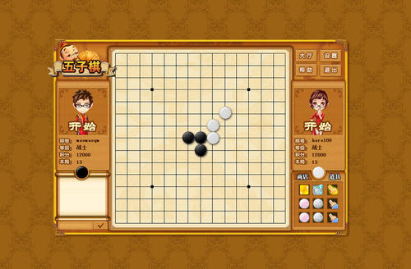
 | 游戏流程
 | 1. 客户端连接至五子棋服务器
 | 2. 客户端连接成功后加入等待队列, 当等待队列中有2个玩家时, 撮合一局游戏
 | 3. 撮合成功后进入游戏
 | 4. 随机分配黑白
 | 5. 一局游戏结束后, 双方可以选择再来一局, 都选择再来一局则交换黑白
 | 6. 没有选择再来一局则加入到等待队列, 重新等待撮合

 | 挑战目标
 | 1. 加入积分系统, 加入排行榜功能
 | 2. 加入棋局回放功能
 | 3. 加入悔棋/求和/认输功能
 | 4. 加入游戏大厅, 可以观看正在进行的游戏, 并加入观战功能

